关系图
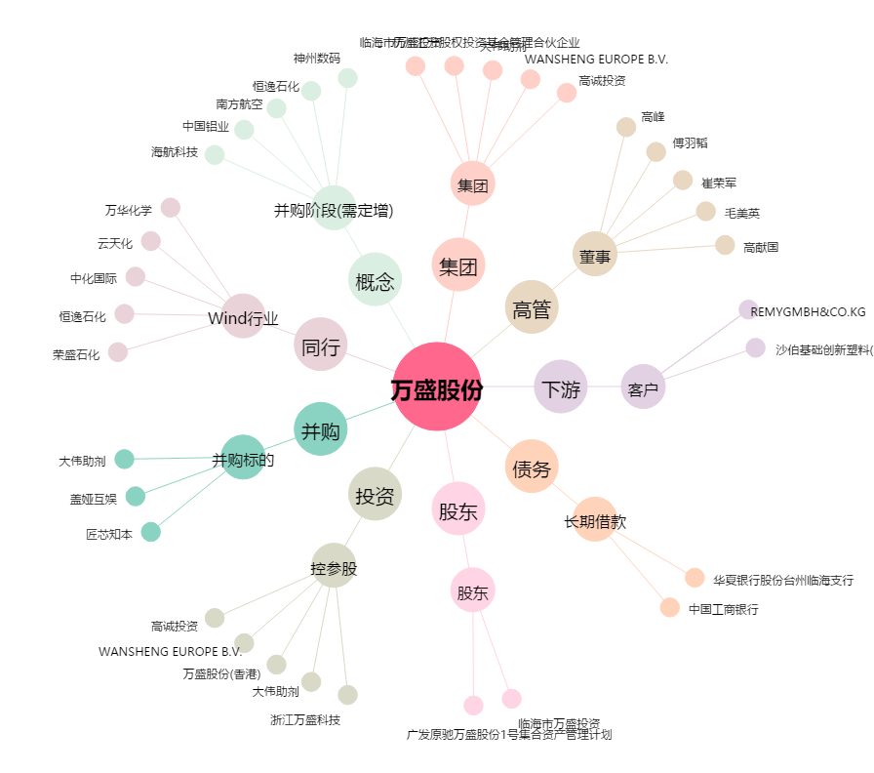
万盛股份[603010.SH] - 关系概览图

